名札作成
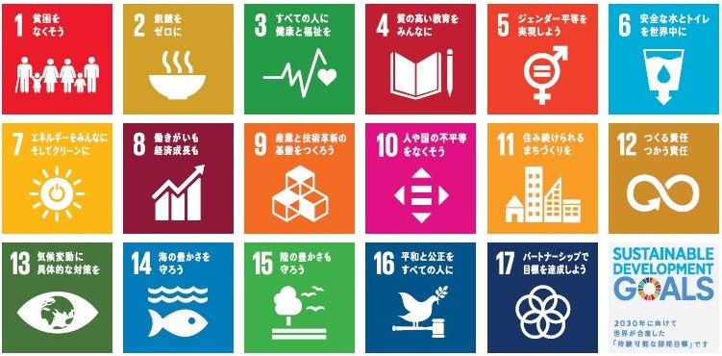
 | 当日の名札を作成しますので、ご記入をお願いいたします。
【名札シール イメージ】 |  |  |  |  | 【ＳＤＧｓゴール】
 | 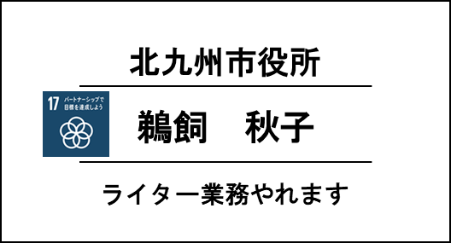 |  | 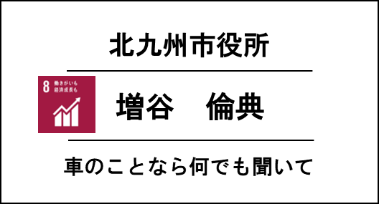
① | 団体名を記入してください ※個人会員は記入不要
② | 氏名を記入してください
③ | 自己ＰＲ文章（こんなことができます）を１２文字以内で記入してください
 | ※企業・団体としてではなく、個人のＰＲとして文章を考えてください
④ | ③の内容が目指すＳＤＧｓゴールナンバーを１つ選んで記入してください

 | 団体名 | 参加者氏名 | 自己ＰＲ文章（12文字以内） | ゴール（1つ）
例 | 北九州市役所 | 鵜飼 秋子 | ライター業務やれます | 17 パートナーシップで目標を達成しよう
1
2
3
4
5
6
7
8
9
10

